Hoja financiera)
PROYECCIÓN PRESUPUESTO
Placa | TOPE COMBUSTIBLE MENSUAL | PLAZO | Proyección | Tipo combustible | Vr unitario Febrero 2023 | Valor proyectado en meses | DETERMINACIÓN PRECIO DEL GALÓN DE ACUERDO CON EL AMP
OBG442 | 60 | 8.00 | 480 | A.C.P.M. | 9,167.26 | $ 4,400,285
OBG527 | 70 | 8.00 | 560 | CORRIENTE | 15,615.39 | $ 8,744,621 | PRECIO CATEGORÍA A - GASOLINA
OBH309 | 55 | 8.00 | 440 | CORRIENTE | 15,615.39 | $ 6,870,773 | Precio galón MinMinas (Enero 2024) | $ 15,573
OBH314 | 55 | 8.00 | 440 | CORRIENTE | 15,615.39 | $ 6,870,773 | Descuento ofrecido Margen Mayorista | $ 519.76
OBI720 | 90 | 8.00 | 720 | A.C.P.M. | 9,167.26 | $ 6,600,428 | Valor Con Estampillas | $ 15,615.39
OBI768 | 50 | 8.00 | 400 | CORRIENTE | 15,615.39 | $ 6,246,158
OBI770 | 80 | 8.00 | 640 | A.C.P.M. | 9,167.26 | $ 5,867,047 | PRECIO CATEGORÍA A - DIESEL
OBI771 | 85 | 8.00 | 680 | A.C.P.M. | 9,167.26 | $ 6,233,738 | Precio galón MinMinas (Enero 2024) | $ 9,357
OBI772 | 80 | 8.00 | 640 | A.C.P.M. | 9,167.26 | $ 5,867,047 | Descuento ofrecido Margen Mayorista | $ 519.76
OKZ914 | 60 | 8.00 | 480 | CORRIENTE | 15,615.39 | $ 7,495,389 | Valor Con Estampillas | $ 9,167.26
OKZ959 | 90 | 8.00 | 720 | CORRIENTE | 15,615.39 | $ 11,243,084
OLM971 | 100 | 8.00 | 800 | A.C.P.M. | 9,167.26 | $ 7,333,809 | https://creg.gov.co/publicaciones/15565/precios-de-combustibles-liquidos/
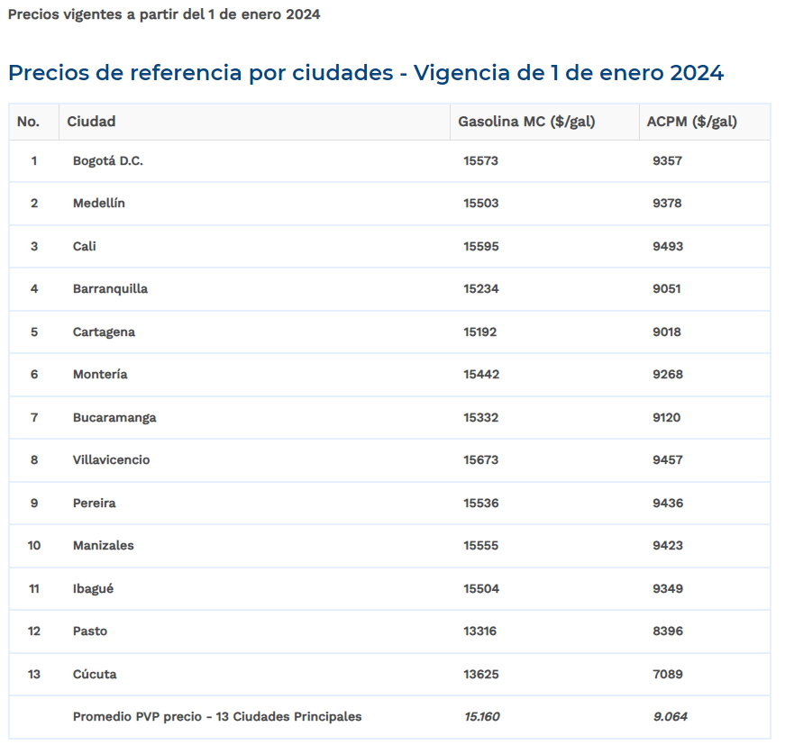
OLM972 | 90 | 8.00 | 720 | A.C.P.M. | 9,167.26 | $ 6,600,428
OLO562 | 70 | 8.00 | 560 | CORRIENTE | 15,615.39 | $ 8,744,621
OLO563 | 57 | 8.00 | 456 | CORRIENTE | 15,615.39 | $ 7,120,620
TOTAL | 1092 | Total proyectado | 8736 |  |  | $ 106,238,822
 |  | Valor presupuesto contratación 2024 | $ 105,505,000
cochón presupuestal |  |  | $ 733,822

